ПЛИТЫ 160
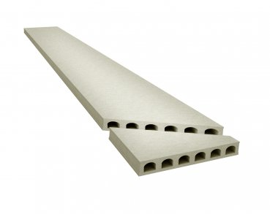
 |  | ООО "КрафтБетон"
 |  | 398902 г. Липецк, ул. Московская, стр.40 А, тел./факс: (4742) 39-31-40
 |  | www. kraftbeton.ru, info@kraftbeton.ru |  |  |  |  |  | (4742) 39-31-41
 |  | ПРАЙС-ЛИСТ( действует с 17.05.2021г)
ПЛИТЫ ПЕРЕКРЫТИЯ 160 мм
ООО "КрафтБетон" выпускает предварительно напряженные плиты пустотного настила с высотой сечения 160мм и длиной до 7м. Технология производства- стендовая. Армирование двурядное, напрягаемая рабочая арматура- стальные арматурные канаты класса К-7 по ГОСТ 13840-68 и высокопрочная проволока 5Вр1400-1 по ГОСТ 7348-81.

№ | Номенклатура | Длина мм | Ширина мм | Высота мм | Объем плиты, м³ | Масса тн | Нагрузка кг/м² | Цена за шт. с НДС
2 | ПБ1-11.12-8 | 1080 | 1197 | 160 | 0.207 | 0.31 | 800 | 1,839.76
3 | ПБ1-12.12-8 | 1180 | 1197 | 160 | 0.226 | 0.34 | 800 | 2,008.63
4 | ПБ1-13.12-8 | 1280 | 1197 | 160 | 0.245 | 0.37 | 800 | 2,177.49
5 | ПБ1-14.12-8 | 1380 | 1197 | 160 | 0.264 | 0.40 | 800 | 2,346.37
6 | ПБ1-15.12-8 | 1480 | 1197 | 160 | 0.283 | 0.42 | 800 | 2,515.23
7 | ПБ1-16.12-8 | 1580 | 1197 | 160 | 0.303 | 0.45 | 800 | 2,692.99
8 | ПБ1-17.12-8 | 1680 | 1197 | 160 | 0.322 | 0.48 | 800 | 2,861.85
9 | ПБ1-18.12-8 | 1780 | 1197 | 160 | 0.341 | 0.51 | 800 | 3,030.72
10 | ПБ1-19.12-8 | 1880 | 1197 | 160 | 0.360 | 0.54 | 800 | 3,199.58
11 | ПБ1-20.12-8 | 1980 | 1197 | 160 | 0.379 | 0.57 | 800 | 3,368.45
12 | ПБ1-21.12-8 | 2080 | 1197 | 160 | 0.398 | 0.60 | 800 | 3,537.31
13 | ПБ1-22.12-8 | 2180 | 1197 | 160 | 0.418 | 0.63 | 800 | 3,715.07
14 | ПБ1-23.12-8 | 2280 | 1197 | 160 | 0.437 | 0.66 | 800 | 3,883.95
15 | ПБ1-24.12-8 | 2380 | 1197 | 160 | 0.456 | 0.68 | 800 | 4,052.81
16 | ПБ1-25.12-8 | 2480 | 1197 | 160 | 0.475 | 0.71 | 800 | 4,221.68
17 | ПБ1-26.12-8 | 2580 | 1197 | 160 | 0.494 | 0.74 | 800 | 4,390.54
18 | ПБ1-27.12-8 | 2680 | 1197 | 160 | 0.513 | 0.77 | 800 | 4,559.41
19 | ПБ1-28.12-8 | 2780 | 1197 | 160 | 0.532 | 0.80 | 800 | 4,728.27
20 | ПБ1-29.12-8 | 2880 | 1197 | 160 | 0.552 | 0.83 | 800 | 4,906.03
21 | ПБ1-30.12-8 | 2980 | 1197 | 160 | 0.571 | 0.86 | 800 | 5,074.89
22 | ПБ1-31.12-8 | 3080 | 1197 | 160 | 0.590 | 0.88 | 800 | 5,243.77
23 | ПБ1-32.12-8 | 3180 | 1197 | 160 | 0.609 | 0.91 | 800 | 5,412.63
24 | ПБ1-33.12-8 | 3280 | 1197 | 160 | 0.628 | 0.94 | 800 | 5,581.50
25 | ПБ1-34.12-8 | 3380 | 1197 | 160 | 0.647 | 0.97 | 800 | 5,750.36
26 | ПБ1-35.12-8 | 3480 | 1197 | 160 | 0.666 | 1.00 | 800 | 5,919.23
27 | ПБ1-36.12-8 | 3580 | 1197 | 160 | 0.686 | 1.03 | 800 | 6,096.99
28 | ПБ1-37.12-8 | 3680 | 1197 | 160 | 0.705 | 1.06 | 800 | 6,265.85
29 | ПБ1-38.12-8 | 3780 | 1197 | 160 | 0.724 | 1.09 | 800 | 6,434.73
30 | ПБ1-39.12-8 | 3880 | 1197 | 160 | 0.743 | 1.11 | 800 | 6,603.59
31 | ПБ1-40.12-8 | 3980 | 1197 | 160 | 0.762 | 1.14 | 800 | 6,772.46
32 | ПБ1-41.12-8 | 4080 | 1197 | 160 | 0.781 | 1.17 | 800 | 6,941.32
33 | ПБ1-42.12-8 | 4180 | 1197 | 160 | 0.801 | 1.20 | 800 | 7,220.16
34 | ПБ1-43.12-8 | 4280 | 1197 | 160 | 0.820 | 1.23 | 800 | 7,445.27
35 | ПБ1-44.12-8 | 4380 | 1197 | 160 | 0.839 | 1.26 | 800 | 7,617.79
36 | ПБ1-45.12-8 | 4480 | 1197 | 160 | 0.858 | 1.29 | 800 | 7,901.17
37 | ПБ1-46.12-8 | 4580 | 1197 | 160 | 0.877 | 1.32 | 800 | 8,148.78
38 | ПБ1-47.12-8 | 4680 | 1197 | 160 | 0.896 | 1.34 | 800 | 8,325.32
39 | ПБ1-48.12-8 | 4780 | 1197 | 160 | 0.915 | 1.37 | 800 | 8,501.86
40 | ПБ1-49.12-8 | 4880 | 1197 | 160 | 0.935 | 1.40 | 800 | 8,687.69
41 | ПБ1-50.12-8 | 4980 | 1197 | 160 | 0.954 | 1.43 | 800 | 9,033.16
42 | ПБ1-51.12-8 | 5080 | 1197 | 160 | 0.973 | 1.46 | 800 | 9,429.94
43 | ПБ1-52.12-8 | 5180 | 1197 | 160 | 0.992 | 1.49 | 800 | 9,614.08
44 | ПБ1-53.12-8 | 5280 | 1197 | 160 | 1.011 | 1.52 | 800 | 9,798.22
45 | ПБ1-54.12-8 | 5380 | 1197 | 160 | 1.030 | 1.55 | 800 | 9,918.14
46 | ПБ1-55.12-8 | 5480 | 1197 | 160 | 1.050 | 1.57 | 800 | 11,180.33
47 | ПБ1-56.12-8 | 5580 | 1197 | 160 | 1.069 | 1.60 | 800 | 11,382.64
48 | ПБ1-57.12-8 | 5680 | 1197 | 160 | 1.088 | 1.63 | 800 | 11,584.95
49 | ПБ1-58.12-8 | 5780 | 1197 | 160 | 1.107 | 1.66 | 800 | 11,787.26
50 | ПБ1-59.12-8 | 5880 | 1197 | 160 | 1.126 | 1.69 | 800 | 11,989.58
51 | ПБ1-60.12-8 | 5980 | 1197 | 160 | 1.145 | 1.72 | 800 | 12,191.88
52 | ПБ1-61.12-8 | 6080 | 1197 | 160 | 1.164 | 1.75 | 800 | 12,526.75
53 | ПБ1-62.12-8 | 6180 | 1197 | 160 | 1.184 | 1.78 | 800 | 14,561.56
54 | ПБ1-63.12-8 | 6280 | 1197 | 160 | 1.203 | 1.80 | 800 | 14,795.23
55 | ПБ1-64.12-8 | 6380 | 1197 | 160 | 1.222 | 1.83 | 800 | 15,028.91
56 | ПБ1-65.12-8 | 6480 | 1197 | 160 | 1.241 | 1.86 | 800 | 15,262.58
57 | ПБ1-66.12-8 | 6580 | 1197 | 160 | 1.260 | 1.89 | 800 | 15,496.26
58 | ПБ1-67.12-8 | 6680 | 1197 | 160 | 1.279 | 1.92 | 800 | 17,718.61
59 | ПБ1-68.12-8 | 6780 | 1197 | 160 | 1.299 | 1.95 | 800 | 17,995.67
60 | ПБ1-69.12-8 | 6880 | 1197 | 160 | 1.318 | 1.98 | 800 | 18,806.66
61 | ПБ1-70.12-8 | 6980 | 1197 | 160 | 1.337 | 2.01 | 800 | 19,077.77

Имеем возможность изготовить:
плиты любой длины с точностью до 1 см;
доборные плиты шириной 325; 505; 685; 865; 1050мм; |  |  |  |  | Стоитость продольного распила 106,29 руб/пог.м.

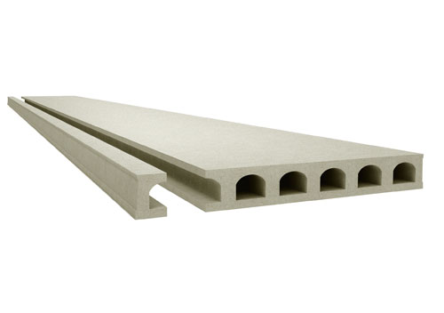
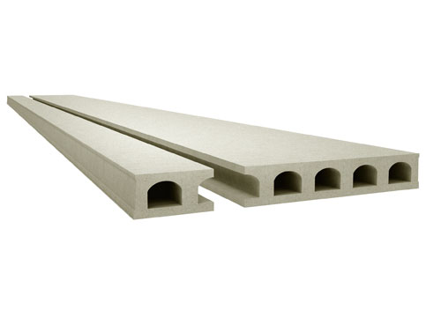
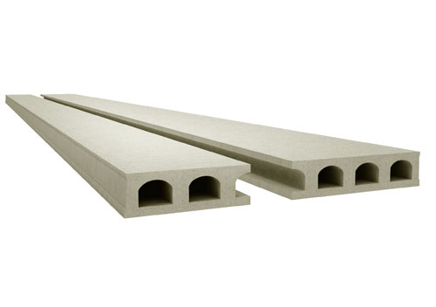

 | Ширина: 1050мм |  | Ширина: 325мм и 865мм |  |  |  | Ширина: 505мм и 685мм

угловые плиты |  |  |  |  | Стоимость углового распила 1400 руб/1 угол

ПЛИТЫ 220
 |  | ООО "КрафтБетон"
 |  | 398902 г. Липецк, ул. Московская, стр.40 А, тел./факс: (4742) 39-31-40
 |  | www. kraftbeton.ru, info@kraftbeton.ru |  |  |  |  |  | (4742) 39-31-41
 |  | ПРАЙС-ЛИСТ( действует с 17.05.2021г)
ПЛИТЫ ПЕРЕКРЫТИЯ 220 мм
ООО "КрафтБетон" выпускает предварительно напряженные плиты пустотного настила с высотой сечения 220мм и длиной до 9,6м. Технология производства- стендовая. Армирование двурядное, напрягаемая рабочая арматура- стальные арматурные канаты класса К-7 по ГОСТ 13840-68 и высокопрочная проволока 5Вр1400-1 по ГОСТ 7348-81.

№ | Номенклатура | Длина мм | Ширина мм | Высота мм | Объем плиты, м³ | Масса тн | Нагрузка кг/м² | Цена за шт. с НДС
1 | ПБ2-10.12-8 | 980 | 1197 | 220 | 0.258 | 0.39 | 800 | 1,962.86
2 | ПБ2-11.12-8 | 1080 | 1197 | 220 | 0.290 | 0.43 | 800 | 2,206.30
3 | ПБ2-12.12-8 | 1180 | 1197 | 220 | 0.311 | 0.47 | 800 | 2,366.07
4 | ПБ2-13.12-8 | 1280 | 1197 | 220 | 0.337 | 0.51 | 800 | 2,563.90
5 | ПБ2-14.12-8 | 1380 | 1197 | 220 | 0.369 | 0.55 | 800 | 2,807.33
6 | ПБ2-15.12-8 | 1480 | 1197 | 220 | 0.390 | 0.59 | 800 | 2,967.12
7 | ПБ2-16.12-8 | 1580 | 1197 | 220 | 0.416 | 0.62 | 800 | 3,164.92
8 | ПБ2-17.12-8 | 1680 | 1197 | 220 | 0.442 | 0.66 | 800 | 3,362.73
9 | ПБ2-18.12-8 | 1780 | 1197 | 220 | 0.469 | 0.70 | 800 | 3,568.12
10 | ПБ2-19.12-8 | 1880 | 1197 | 220 | 0.495 | 0.74 | 800 | 3,765.94
11 | ПБ2-20.12-8 | 1980 | 1197 | 220 | 0.521 | 0.78 | 800 | 3,963.75
12 | ПБ2-21.12-8 | 2080 | 1197 | 220 | 0.548 | 0.82 | 800 | 4,169.17
13 | ПБ2-22.12-8 | 2180 | 1197 | 220 | 0.574 | 0.86 | 800 | 4,366.97
14 | ПБ2-23.12-8 | 2280 | 1197 | 220 | 0.600 | 0.90 | 800 | 4,564.78
15 | ПБ2-24.12-8 | 2380 | 1197 | 220 | 0.627 | 0.94 | 800 | 4,770.19
16 | ПБ2-25.12-8 | 2480 | 1197 | 220 | 0.653 | 0.98 | 800 | 4,967.98
17 | ПБ2-26.12-8 | 2580 | 1197 | 220 | 0.679 | 1.02 | 800 | 5,165.79
18 | ПБ2-27.12-8 | 2680 | 1197 | 220 | 0.706 | 1.06 | 800 | 5,371.23
19 | ПБ2-28.12-8 | 2780 | 1197 | 220 | 0.732 | 1.10 | 800 | 5,569.02
20 | ПБ2-29.12-8 | 2880 | 1197 | 220 | 0.758 | 1.14 | 800 | 5,766.82
21 | ПБ2-30.12-8 | 2980 | 1197 | 220 | 0.785 | 1.18 | 800 | 5,972.24
22 | ПБ2-31.12-8 | 3080 | 1197 | 220 | 0.811 | 1.22 | 800 | 6,170.05
23 | ПБ2-32.12-8 | 3180 | 1197 | 220 | 0.837 | 1.26 | 800 | 6,367.85
24 | ПБ2-33.12-8 | 3280 | 1197 | 220 | 0.864 | 1.30 | 800 | 6,573.26
25 | ПБ2-34.12-8 | 3380 | 1197 | 220 | 0.890 | 1.34 | 800 | 6,771.08
26 | ПБ2-35.12-8 | 3480 | 1197 | 220 | 0.916 | 1.37 | 800 | 6,968.87
27 | ПБ2-36.12-8 | 3580 | 1197 | 220 | 0.943 | 1.42 | 800 | 7,174.29
28 | ПБ2-37.12-8 | 3680 | 1197 | 220 | 0.969 | 1.45 | 800 | 7,372.11
29 | ПБ2-38.12-8 | 3780 | 1197 | 220 | 0.995 | 1.49 | 800 | 7,569.91
30 | ПБ2-39.12-8 | 3880 | 1197 | 220 | 1.022 | 1.53 | 800 | 7,775.33
31 | ПБ2-40.12-8 | 3980 | 1197 | 220 | 1.048 | 1.57 | 800 | 7,973.12
32 | ПБ2-41.12-8 | 4080 | 1197 | 220 | 1.074 | 1.61 | 800 | 8,170.95
33 | ПБ2-42.12-8 | 4180 | 1197 | 220 | 1.101 | 1.65 | 800 | 8,376.34
34 | ПБ2-43.12-8 | 4280 | 1197 | 220 | 1.127 | 1.69 | 800 | 8,574.15
35 | ПБ2-44.12-8 | 4380 | 1197 | 220 | 1.153 | 1.73 | 800 | 8,771.97
36 | ПБ2-45.12-8 | 4480 | 1197 | 220 | 1.180 | 1.77 | 800 | 8,977.38
37 | ПБ2-46.12-8 | 4580 | 1197 | 220 | 1.206 | 1.81 | 800 | 9,175.20
38 | ПБ2-47.12-8 | 4680 | 1197 | 220 | 1.232 | 1.85 | 800 | 9,373.01
39 | ПБ2-48.12-8 | 4780 | 1197 | 220 | 1.259 | 1.89 | 800 | 9,578.44
40 | ПБ2-49.12-8 | 4880 | 1197 | 220 | 1.285 | 1.93 | 800 | 9,776.23
41 | ПБ2-50.12-8 | 4980 | 1197 | 220 | 1.311 | 1.97 | 800 | 9,974.02
42 | ПБ2-51.12-8 | 5080 | 1197 | 220 | 1.338 | 2.01 | 800 | 10,179.44
43 | ПБ2-52.12-8 | 5180 | 1197 | 220 | 1.364 | 2.05 | 800 | 10,377.25
44 | ПБ2-53.12-8 | 5280 | 1197 | 220 | 1.390 | 2.09 | 800 | 10,575.05
45 | ПБ2-54.12-8 | 5380 | 1197 | 220 | 1.417 | 2.13 | 800 | 10,584.45
46 | ПБ2-55.12-8 | 5480 | 1197 | 220 | 1.443 | 2.17 | 800 | 11,194.65
47 | ПБ2-56.12-8 | 5580 | 1197 | 220 | 1.469 | 2.20 | 800 | 11,396.37
48 | ПБ2-57.12-8 | 5680 | 1197 | 220 | 1.496 | 2.24 | 800 | 11,605.84
49 | ПБ2-58.12-8 | 5780 | 1197 | 220 | 1.522 | 2.28 | 800 | 11,807.54
50 | ПБ2-59.12-8 | 5880 | 1197 | 220 | 1.548 | 2.32 | 800 | 12,009.26
51 | ПБ2-60.12-8 | 5980 | 1197 | 220 | 1.575 | 2.36 | 800 | 12,218.72
52 | ПБ2-61.12-8 | 6080 | 1197 | 220 | 1.601 | 2.40 | 800 | 12,420.42
53 | ПБ2-62.12-8 | 6180 | 1197 | 220 | 1.627 | 2.44 | 800 | 13,432.15
54 | ПБ2-63.12-8 | 6280 | 1197 | 220 | 1.654 | 2.48 | 800 | 13,655.07
55 | ПБ2-64.12-8 | 6380 | 1197 | 220 | 1.680 | 2.52 | 800 | 14,649.72
56 | ПБ2-65.12-8 | 6480 | 1197 | 220 | 1.706 | 2.56 | 800 | 14,876.45
57 | ПБ2-66.12-8 | 6580 | 1197 | 220 | 1.733 | 2.60 | 800 | 15,111.90
58 | ПБ2-67.12-8 | 6680 | 1197 | 220 | 1.759 | 2.64 | 800 | 16,656.32
59 | ПБ2-68.12-8 | 6780 | 1197 | 220 | 1.785 | 2.68 | 800 | 16,902.53
60 | ПБ2-69.12-8 | 6880 | 1197 | 220 | 1.812 | 2.72 | 800 | 17,672.96
61 | ПБ2-70.12-8 | 6980 | 1197 | 220 | 1.838 | 2.76 | 800 | 18,804.24
62 | ПБ2-71.12-8 | 7080 | 1197 | 220 | 1.864 | 2.80 | 800 | 18,670.67
63 | ПБ2-72.12-8 | 7180 | 1197 | 220 | 1.891 | 2.84 | 800 | 19,346.47
64 | ПБ2-73.12-8 | 7280 | 1197 | 220 | 1.917 | 2.88 | 800 | 19,612.47
65 | ПБ2-74.12-8 | 7380 | 1197 | 220 | 1.943 | 2.91 | 800 | 19,878.48
66 | ПБ2-75.12-8 | 7480 | 1197 | 220 | 1.970 | 2.96 | 800 | 20,154.69
67 | ПБ2-76.12-8 | 7580 | 1197 | 220 | 1.996 | 2.99 | 800 | 21,386.97
68 | ПБ2-77.12-8 | 7680 | 1197 | 220 | 2.022 | 3.03 | 800 | 21,665.54
69 | ПБ2-78.12-8 | 7780 | 1197 | 220 | 2.049 | 3.07 | 800 | 21,954.84
70 | ПБ2-79.12-8 | 7880 | 1197 | 220 | 2.075 | 3.11 | 800 | 22,233.42
71 | ПБ2-80.12-8 | 7980 | 1197 | 220 | 2.101 | 3.15 | 800 | 22,512.04
72 | ПБ2-81.12-8 | 8080 | 1197 | 220 | 2.128 | 3.19 | 800 | 22,801.34
73 | ПБ2-82.12-8 | 8180 | 1197 | 220 | 2.154 | 3.23 | 800 | 23,079.92
74 | ПБ2-83.12-8 | 8280 | 1197 | 220 | 2.180 | 3.27 | 800 | 23,358.50
75 | ПБ2-84.12-8 | 8380 | 1197 | 220 | 2.207 | 3.31 | 800 | 23,647.80
76 | ПБ2-85.12-8 | 8480 | 1197 | 220 | 2.233 | 3.35 | 800 | 25,645.92
77 | ПБ2-86.12-8 | 8580 | 1197 | 220 | 2.259 | 3.39 | 800 | 25,944.54
78 | ПБ2-87.12-8 | 8680 | 1197 | 220 | 2.286 | 3.43 | 800 | 26,254.63
79 | ПБ2-88.12-8 | 8780 | 1197 | 220 | 2.312 | 3.47 | 800 | 26,553.22
80 | ПБ2-89.12-8 | 8880 | 1197 | 220 | 2.338 | 3.51 | 800 | 26,851.83
81 | ПБ2-90.12-8 | 8980 | 1197 | 220 | 2.365 | 3.55 | 800 | 27,161.94
82 | ПБ2-91.12-8 | 9080 | 1197 | 220 | 2.391 | 3.59 | 800 | 29,570.97
83 | ПБ2-92.12-8 | 9180 | 1197 | 220 | 2.417 | 3.63 | 800 | 29,892.53
84 | ПБ2-93.12-8 | 9280 | 1197 | 220 | 2.444 | 3.67 | 800 | 30,226.45
85 | ПБ2-94.12-8 | 9380 | 1197 | 220 | 2.470 | 3.71 | 800 | 30,548.02
86 | ПБ2-95.12-8 | 9480 | 1197 | 220 | 2.496 | 3.74 | 800 | 30,869.56
87 | ПБ2-96.12-8 | 9580 | 1197 | 220 | 2.523 | 3.78 | 800 | 31,203.49
 | Имеем возможность изготавливать:
 | - плиты любой длины;
 | - доборные плиты шириной 325, 505, 685, 865, 1050 мм;

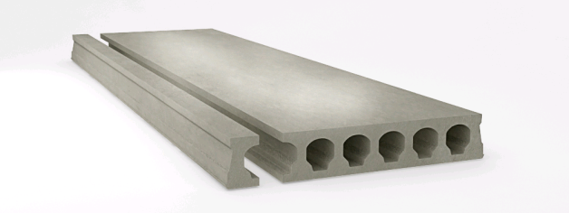
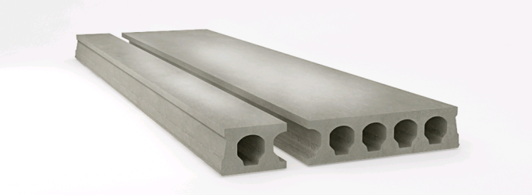
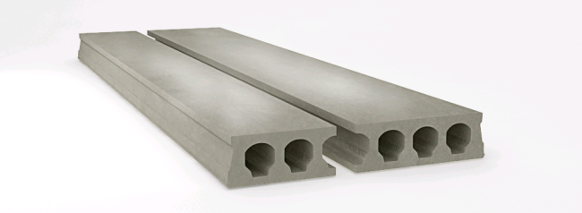

Ширина: 1050мм |  |  | Ширина: 325мм и 865мм |  |  |  | Ширина: 505мм и 685мм

 | - плиты с косыми торцами (угловые плиты);
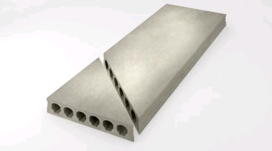

 |  |  |  | - плиты с выборками (ниши и проемы);

 |  |  |  | - плиты повышенных нагрузок до 5100 кг/м² .

